关系图
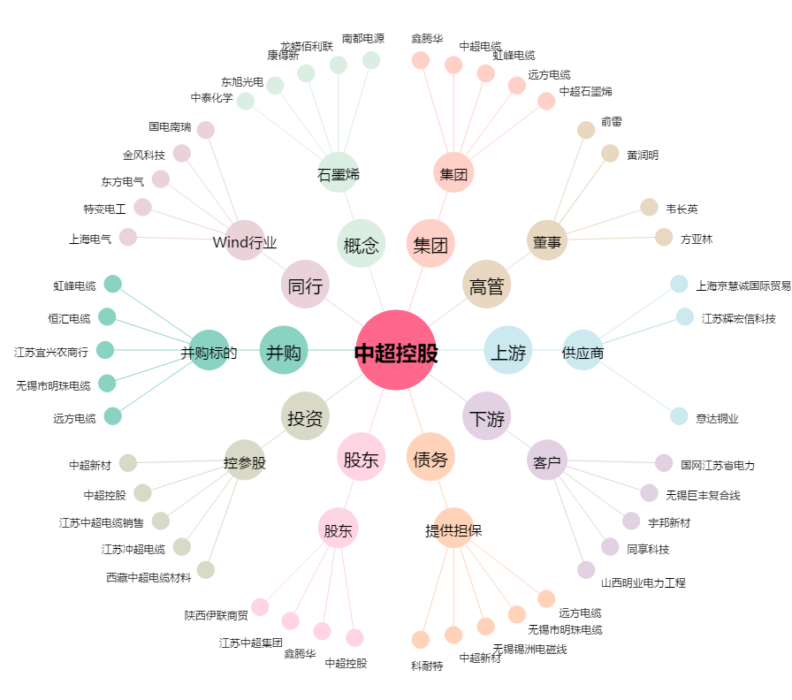
中超控股[002471.SZ] - 关系概览图

